サンプル
外部設計書 |  |  |  |  | 画面名 |  | トップページ |  |  |  | 作成者 | 冨原 祐 |  |  | 更新者
 |  |  |  |  | システム名 |  | Web sample |  |  |  | 作成日 | 2020-06-01 |  |  | 更新日
 |  |  |  |  | 備考

 | 画面設計
１
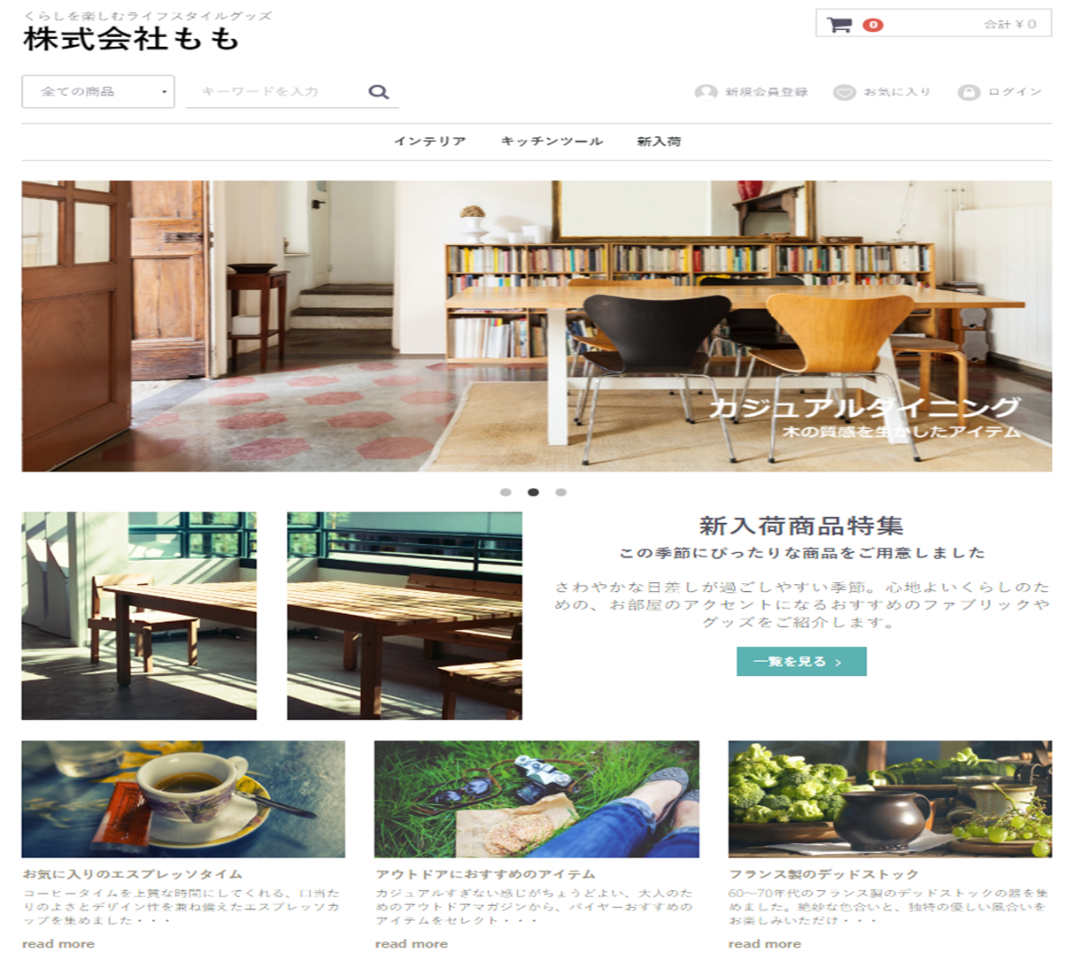
２
１２
７
３
４
５
６
８

９

１０

１１

 | 機能設計
 |  | ページロード
 |  |  | ロード時に、以下の処理を実行する。

 |  |  | ログイン状態を判定し、ログイン状態であれば「５ 新規会員登録」を「１２ マイページ」に変更する。
 |  |  | アイキャッチ画像を読み込み、スライドショーを行う。
 |  |  | 有効なカテゴリを取得し「３ カテゴリ選択」に追加する。１番上の項目のみ固定で「すべての商品」を追加する。
 |  |  | 有効なカテゴリを取得し「８ カテゴリ欄」に表示する。
 |  |  | おすすめ商品設定テーブルから、優先順位昇順に取得し、上位３件を左から順に「１１ おすすめ商品欄」に表示する。

 |  | 「２ カート」クリック
 |  |  | カート詳細画面に遷移する。

 |  | 「３ すべての商品」欄変更
 |  |  | 選択されたカテゴリの、カテゴリ一覧ページに遷移する。

 |  | 「４ 検索」でのエンターまたは虫眼鏡ボタン押下
 |  |  | 検索欄が空欄である場合は何もしない。
 |  |  | 空欄でない場合、検索結果一覧画面に遷移する。検索結果一覧画面では、対象文字での検索を自動で行う。

 |  | （以下略）

 | 項目定義書

 | No |  | 物理名 | 論理名 |  | 画面型 |  | データ型 | min | max | DBテーブル |  | DBカラム | 備考
 |  | 1 | corptitle | タイトル |  | Label |  | String
 |  | 2 | cartarea | カート |  |  |  |  |  |  |  |  |  | カート内金額表示を含めたパーツを作成する
 |  | 3 | selcategory | カテゴリ選択 |  | Select |  | String |  |  | m_category |  | categoryname
 |  | 4 | searchword | キーワード検索 |  | Textbox |  |  | 0 | 20
 |  | 5 | register | 新規登録 |  | Image
 |  | 6 | favor | お気に入り |  | Image
 |  | 7 | login | ログイン |  | Image
 |  | 8 | categories | カテゴリ一覧 |  | Link |  | String | 1 | 20 | m_category |  | categoryname
 |  | 9 | eyecatch | アイキャッチ |  | Image
 |  | 10 | newarrival_1 | 新商品画像１ |  | Image |  |  |  |  |  |  |  | 新商品の新しいものから順に、画像を取得する
 |  | 11 | ・・・ | ・・・
 |  | 12
 |  | 13
 |  | 14
 |  | 15
 |  | 16
 |  | 17
 |  | 18
 |  | 19
 |  | 20
 |  | 21
 |  | 22
 |  | 23
 |  | 24
 |  | 25
 |  | 26
 |  | 27
 |  | 28
 |  | 29
 |  | 30

①
外部設計書 |  |  |  |  | 画面名 |  | ログインページ |  |  |  | 作成者 | 飯島柊香 |  |  | 更新者
 |  |  |  |  | システム名 |  | Web sample |  |  |  | 作成日 | 2023-06-07 |  |  | 更新日
 |  |  |  |  | 備考

 | 画面設計
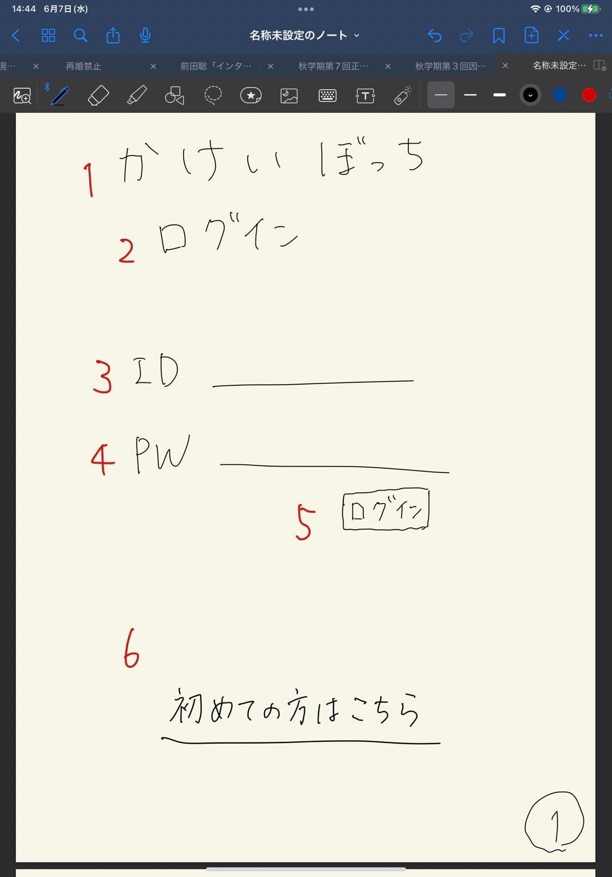
かけいぼっち
ログイン
ID
パスワード
ログイン
初めての方はこちら
１
３
４
５
６
２

 | 機能設計

 | 項目定義書

 | No |  | 物理名 | 論理名 |  | 画面型 |  | データ型 | min | max | DBテーブル |  | DBカラム | 備考
 |  | 1 | title | タイトル |  | Image |  |  |  |  |  |  |  | 表示
 |  | 2 | subtitle | サブタイトル |  |  |  |  |  |  |  |  |  | 表示
 |  | 3 | user_id | ID入力 |  | Text |  |  | 1 | 20 |  |  |  | テキストボックス
 |  | 4 | user_pw | パスワード入力 |  | Text(type_password) |  |  | 1 | 20 |  |  |  | パスワード
 |  | 5 | login | ログインボタン |  | Submit |  |  |  |  |  |  |  | ボタン
 |  | 6 | register | 新規登録 |  | Link |  |  |  |  |  |  |  | 画面移動
 |  | 7
 |  | 8
 |  | 9
 |  | 10
 |  | 11
 |  | 12
 |  | 13
 |  | 14
 |  | 15
 |  | 16
 |  | 17
 |  | 18
 |  | 19
 |  | 20
 |  | 21
 |  | 22
 |  | 23
 |  | 24
 |  | 25
 |  | 26
 |  | 27
 |  | 28
 |  | 29

②
外部設計書 |  |  |  |  | 画面名 |  | 新規登録 |  |  |  | 作成者 | 飯島柊香 |  |  | 更新者
 |  |  |  |  | システム名 |  | Web sample |  |  |  | 作成日 | 2023-06-07 |  |  | 更新日
 |  |  |  |  | 備考

 | 画面設計
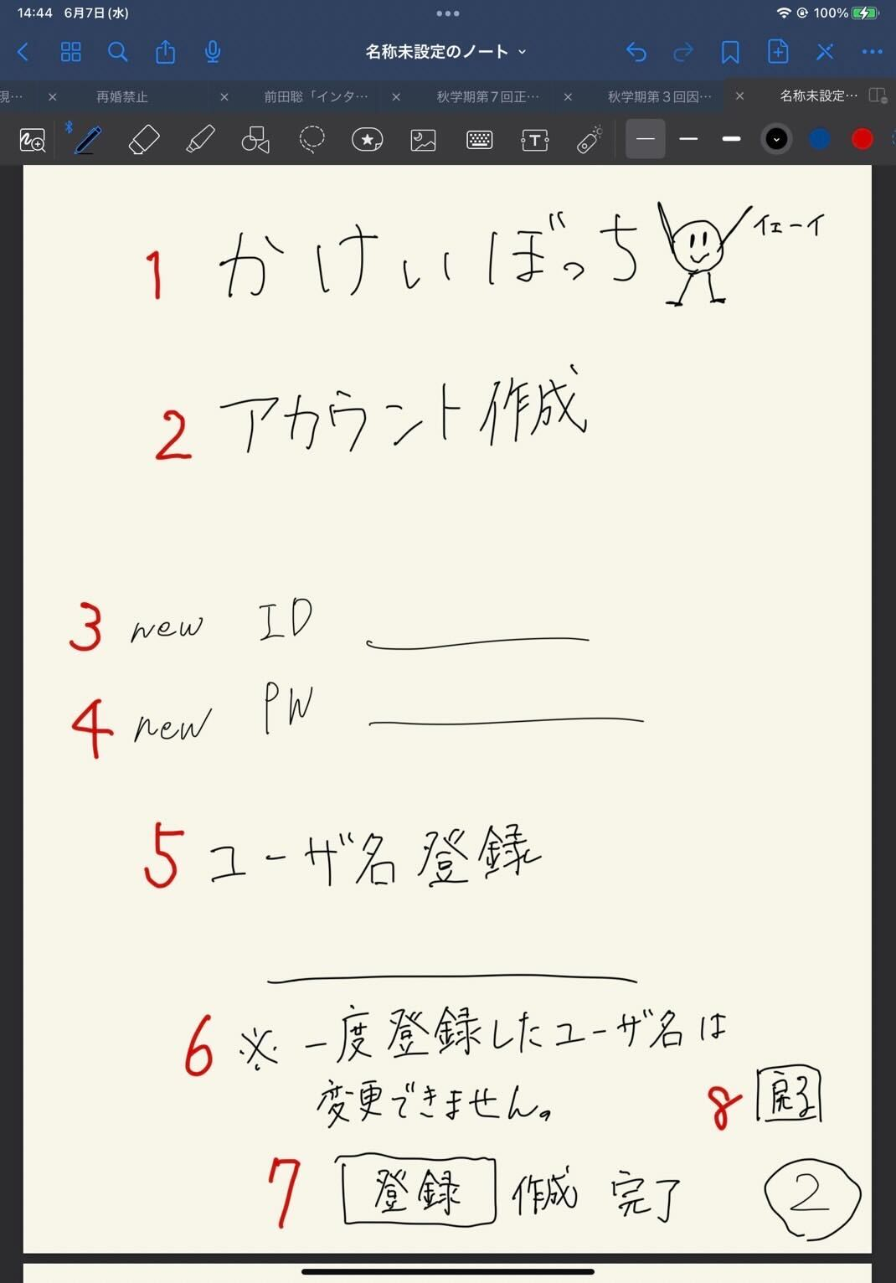
かけいぼっち
アカウント作成
new ID
newPW
ユーザ名
※一度登録したユーザ名は変更できません。
登録
戻る

1

2

3

4

5

6

7
8

 | 機能設計

 | 項目定義書

 | No |  | 物理名 | 論理名 |  | 画面型 |  | データ型 | min | max | DBテーブル |  | DBカラム | 備考
 |  | 1 | title | タイトル |  | Image |  |  |  |  |  |  |  | 表示
 |  | 2 | subtitle | サブタイトル |  |  |  |  |  |  |  |  |  | 表示
 |  | 3 | user_id | 新規登録ID |  | Text |  |  | 1 | 20 |  |  |  | 1字以上20字未満
 |  | 4 | user_pw | 新規登録パスワード |  | Text(type_password) |  |  | 1 | 20 |  |  |  | 1字以上20字未満
 |  | 5 | user_name | ユーザ名登録 |  | Text |  |  | 1 | 20 |  |  |  | 1字以上20字未満
 |  | 6 | attention | 注意書き |  |  |  |  |  |  |  |  |  | 表示
 |  | 7 | submit | 実行ボタン |  | Submit |  |  |  |  |  |  |  | ボタン
 |  | 8 | return | 最初の画面に戻るボタン |  | a |  |  |  |  |  |  |  | リンク（ログイン画面)
 |  | 9
 |  | 10
 |  | 11
 |  | 12
 |  | 13
 |  | 14
 |  | 15
 |  | 16
 |  | 17
 |  | 18
 |  | 19
 |  | 20
 |  | 21
 |  | 22
 |  | 23
 |  | 24
 |  | 25
 |  | 26
 |  | 27
 |  | 28
 |  | 29
 |  | 30

③
外部設計書 |  |  |  |  | 画面名 |  | 完了通知画面 |  |  |  | 作成者 | 飯島柊香 |  |  | 更新者
 |  |  |  |  | システム名 |  | Web sample |  |  |  | 作成日 | 2023-06-07 |  |  | 更新日
 |  |  |  |  | 備考

かけいぼっち
完了
>>>リターン
1
2
3
 | 画面設計
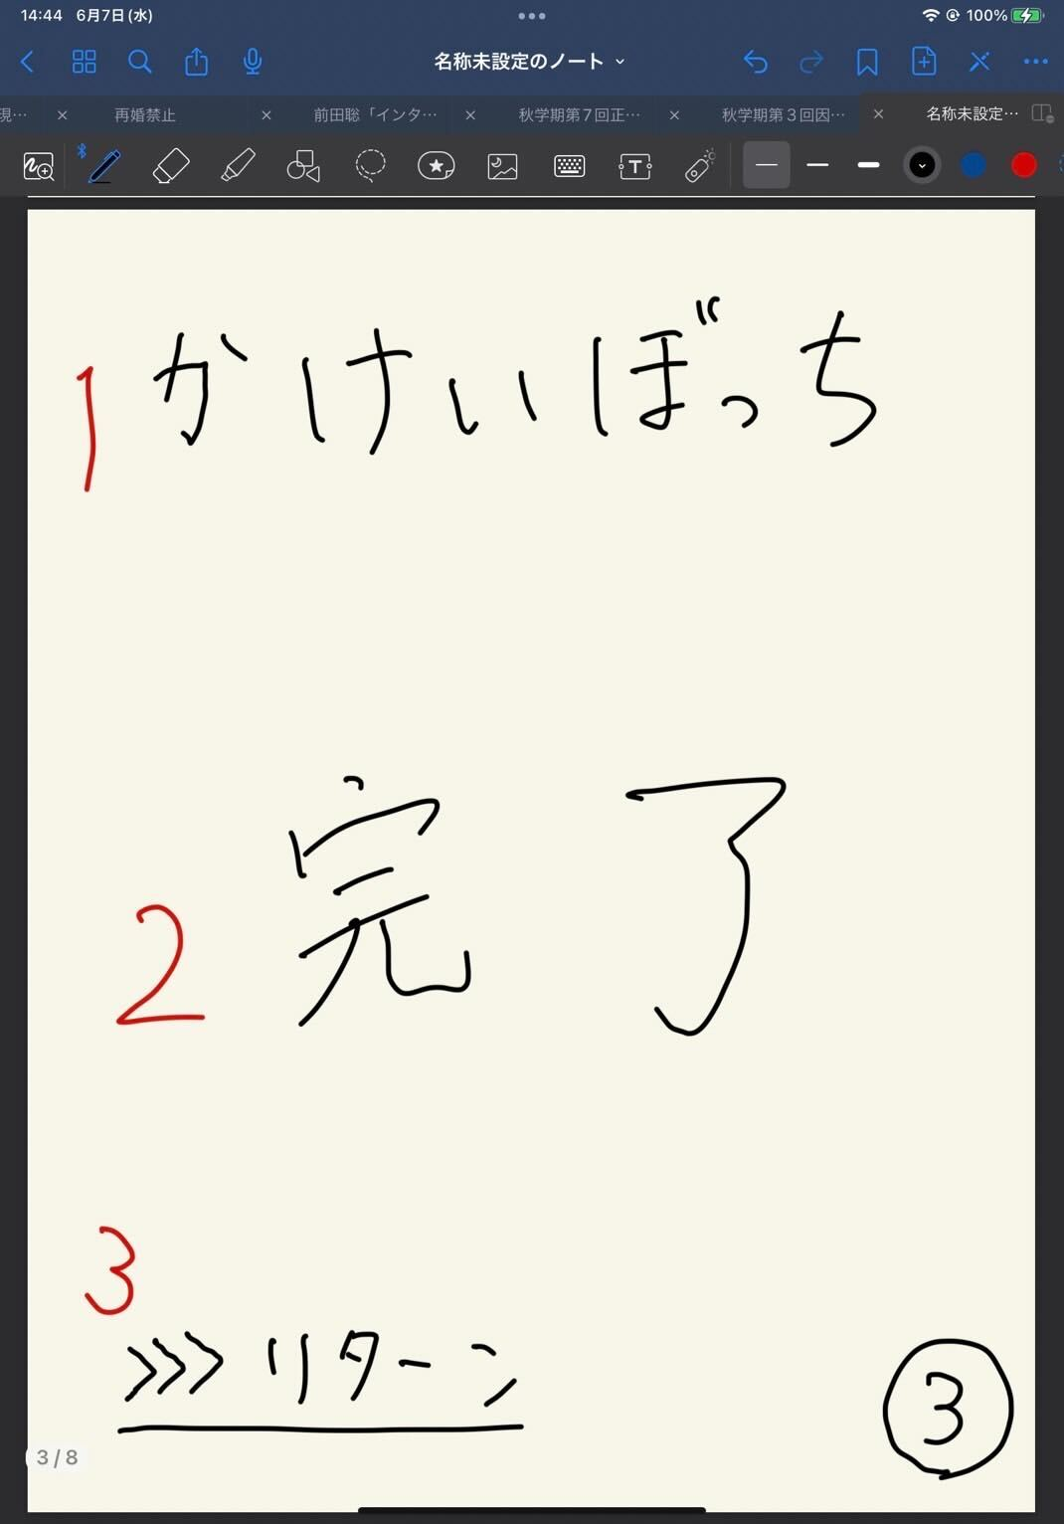

 | 機能設計

 | 項目定義書

 | No |  | 物理名 | 論理名 |  | 画面型 |  | データ型 | min | max | DBテーブル |  | DBカラム | 備考
 |  | 1 | title | タイトル |  | Image |  |  |  |  |  |  |  | 表示、ホームへ戻れる
 |  | 2 | message | 完了メッセージ |  |  |  |  |  |  |  |  |  | 表示
 |  | 3 | return | 戻るボタン |  | Submit |  |  |  |  |  |  |  | ボタン
 |  | 4
 |  | 5
 |  | 6
 |  | 7
 |  | 8
 |  | 9
 |  | 10
 |  | 11
 |  | 12
 |  | 13
 |  | 14
 |  | 15
 |  | 16
 |  | 17
 |  | 18
 |  | 19
 |  | 20
 |  | 21
 |  | 22
 |  | 23
 |  | 24
 |  | 25
 |  | 26
 |  | 27
 |  | 28
 |  | 29
 |  | 30

④
外部設計書 |  |  |  |  | 画面名 |  | ホーム画面（カレンダー） |  |  |  | 作成者 | 飯島柊香 |  |  | 更新者
 |  |  |  |  | システム名 |  | Web sample |  |  |  | 作成日 | 2023-06-07 |  |  | 更新日
 |  |  |  |  | 備考

 | 画面設計
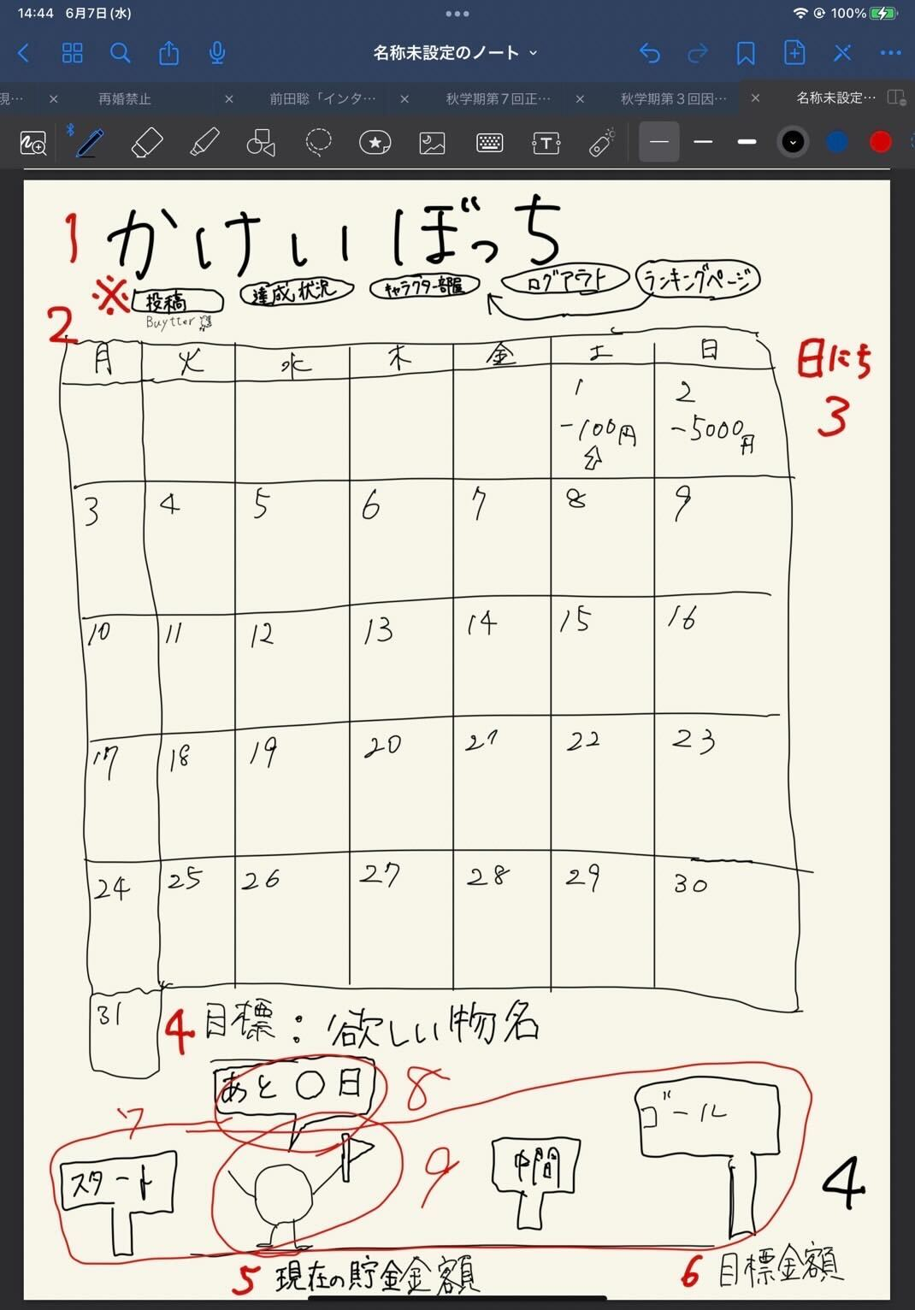

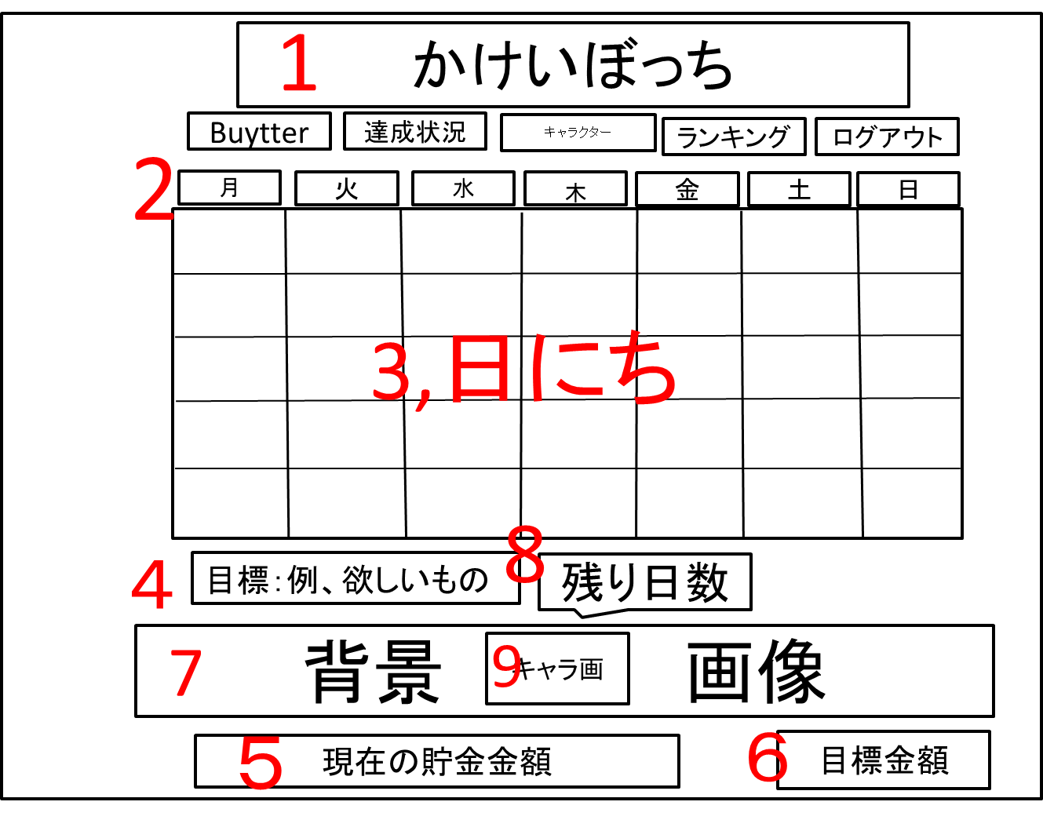

 | 機能設計

 | 項目定義書

 | No |  | 物理名 | 論理名 |  | 画面型 |  | データ型 | min | max | DBテーブル |  | DBカラム | 備考
 |  | 1 | title | タイトル |  | Image |  |  |  |  |  |  |  | 表示、メニューに戻れる
 |  | 2 | calendar | カレンダー |  | Image |  |  |  |  |  |  |  | 年月日で表示
 |  | 3 | date | 日にち（合計支出額） |  |  |  |  |  |  |  |  |  | カレンダーの日マスの中にその日の支出額表示
 |  | 4 | goalName | 目標物名 |  |  |  |  |  |  |  |  |  | 表示
 |  | 5 | nowMoney | 現在の貯金金額 |  |  |  |  |  |  |  |  |  | 表示
 |  | 6 | goalMoney | 目標金額 |  |  |  |  |  |  |  |  |  | 表示
 |  | 7 | backImage | 目標達成度の背景 |  | Image |  |  |  |  |  |  |  | 表示、達成状況によって背景変更
 |  | 8 | untilDay | 目標日までの残日 |  |  |  |  |  |  |  |  |  | 表示
 |  | 9 | character | キャラクター |  | Image |  |  |  |  |  |  |  | 位置は固定
 |  | 10
 |  | 11
 |  | 12
 |  | 13
 |  | 14
 |  | 15
 |  | 16
 |  | 17
 |  | 18
 |  | 19
 |  | 20
 |  | 21
 |  | 22
 |  | 23
 |  | 24
 |  | 25
 |  | 26
 |  | 27
 |  | 28
 |  | 29
 |  | 30

⑤
外部設計書 |  |  |  |  | 画面名 |  | １日の詳細表示（支出の入力）画面 |  |  |  | 作成者 | 飯島柊香 |  |  | 更新者
 |  |  |  |  | システム名 |  | Web sample |  |  |  | 作成日 | 2023-06-07 |  |  | 更新日
 |  |  |  |  | 備考

 | 画面設計
かけいぼっち
〇月〇日
今日使えるお金
円
支出の入力
カテゴリー▼
円
登録
支出の合計
円
１
2
3
4
5
7
8
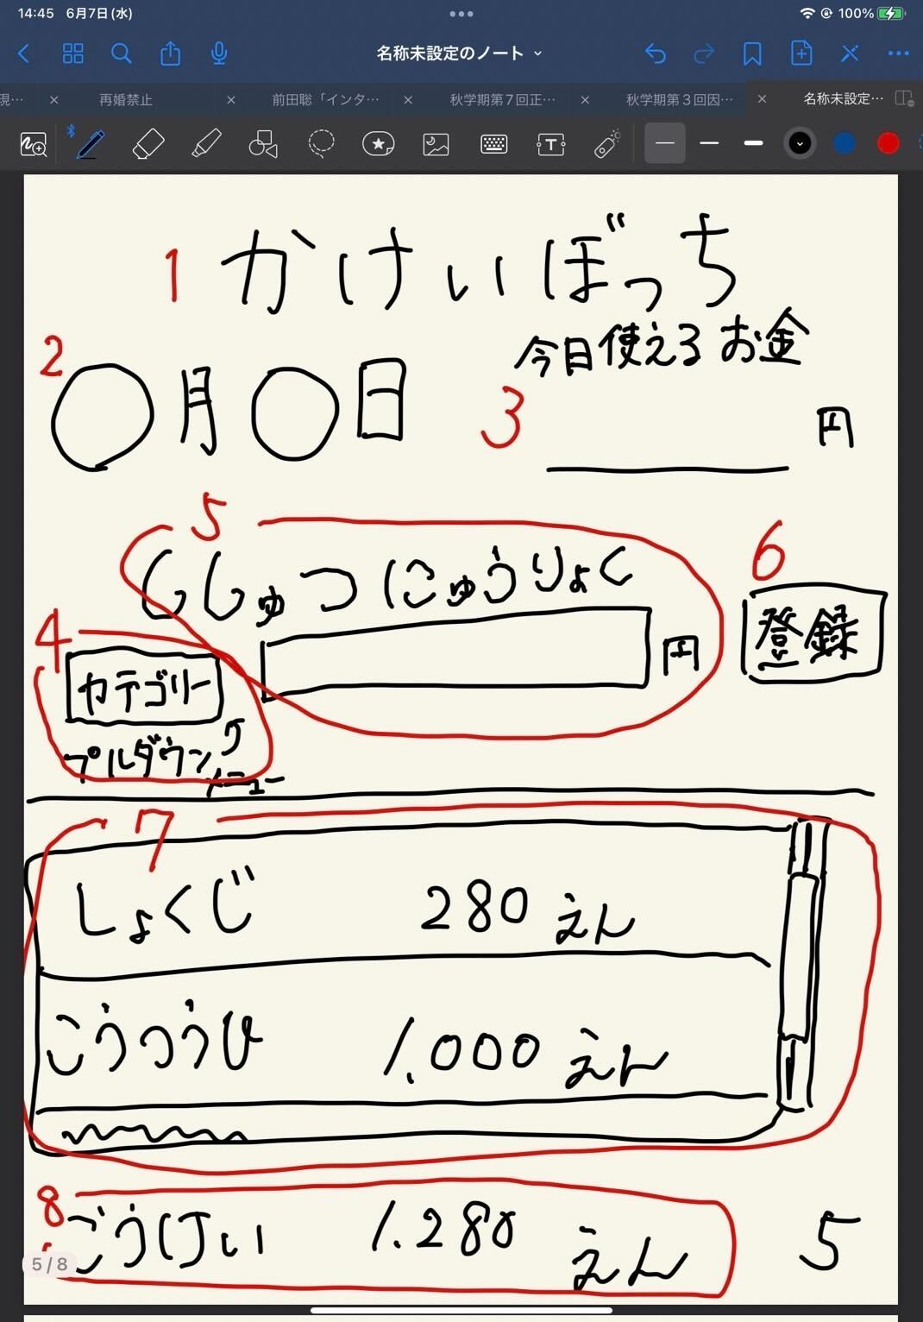

 | 機能設計

 | 項目定義書

 | No |  | 物理名 | 論理名 |  | 画面型 |  | データ型 | min | max | DBテーブル |  | DBカラム | 備考
 |  | 1 | title | タイトル |  | Image |  |  |  |  |  |  |  | 表示、メニューに戻れる
 |  | 2 | date | 日付 |  |  |  |  |  |  |  |  |  | 表示
 |  | 3 | limitMoney | 今日の使用可能金額 |  |  |  |  |  |  |  |  |  | 表示
 |  | 4 | expense | 支出入力 |  |  |  |  |  |  |  |  |  | テキストボックス
 |  | 5 | category | カテゴリー |  | Select |  |  |  |  |  |  |  | プルダウン
 |  | 6 | submit | 登録ボタン |  | Submit |  |  |  |  |  |  |  | ボタン
 |  | 7 | expenseData | 今日の支出詳細 |  |  |  |  |  |  |  |  |  | 入力したものをスクロール表示
 |  | 8 | total | 支出の合計 |  |  |  |  |  |  |  |  |  | 計算したものを表示
 |  | 9
 |  | 10
 |  | 11
 |  | 12
 |  | 13
 |  | 14
 |  | 15
 |  | 16
 |  | 17
 |  | 18
 |  | 19
 |  | 20
 |  | 21
 |  | 22
 |  | 23
 |  | 24
 |  | 25
 |  | 26
 |  | 27
 |  | 28
 |  | 29
 |  | 30
 |  | 31

⑥
外部設計書 |  |  |  |  | 画面名 |  | キャラクターの部屋画面 |  |  |  | 作成者 | 飯島柊香 |  |  | 更新者
 |  |  |  |  | システム名 |  | Web sample |  |  |  | 作成日 | 2023-06-07 |  |  | 更新日
 |  |  |  |  | 備考

1
かけいぼっち
バケモノの部屋
カレンダー
支出入力
着せ替え・交換
投稿Buytter
達成状況
目標達成度：〇％
出会って〇日目
状態：ふつう
コメント：
しゃべる前に飲む
図鑑
現在
〇 Pt
ランキング
画像
画像
画像
画像
画像
画像
 | 画面設計

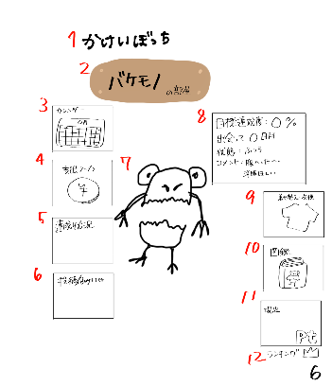
１５
2
１３
×
ｐｔ
購入
着替える
１６

１７

3
8

7
4
６
１８
１９
9

１４
１５
5
×
10
２０

6
11

12
６

 | 機能設計

 | 項目定義書

 | No |  | 物理名 | 論理名 |  | 画面型 |  | データ型 | min | max | DBテーブル |  | DBカラム | 備考
 |  | 1 | title | タイトル |  | Image |  |  |  |  |  |  |  | 表示、メニューに戻れる
 |  | 2 | characterName | キャラクター名 |  | Image |  |  |  |  |  |  |  | 表示
 |  | 3 | calendar | カレンダー画面 |  | Link |  |  |  |  |  |  |  | 画面移動
 |  | 4 | expence | 支出入力画面 |  | Link |  |  |  |  |  |  |  | 画面移動
 |  | 5 | achievementStatus | 達成状況画面 |  | Link |  |  |  |  |  |  |  | 画面移動
 |  | 6 | buytter | 投稿画面 |  | Link |  |  |  |  |  |  |  | 画面移動
 |  | 7 | character | キャラクター |  | Image |  |  |  |  |  |  |  | 表示
 |  | 8 | characterStatus | キャラクターのステータス |  |  |  |  |  |  |  |  |  | 表示、目標達成度、出会って○○日、状態
 |  | 9 | dressing | 着せ替えアイテム |  | Image |  |  |  |  |  |  |  | 同一ページで別画面を開く
 |  | 10 | pictureBook | 図鑑 |  | Image |  |  |  |  |  |  |  | 同一ページで別画面を開く
 |  | 11 | points | 現在のポイント |  |  |  |  |  |  |  |  |  | 表示
 |  | 12 | ranking | ランキング画面 |  | Link |  |  |  |  |  |  |  | 画面移動
 |  | 13 | dressing | 着せ替えアイテム一覧 |  |  |  |  |  |  |  |  |  | 洋服の一覧表示、スクロールバー
 |  | 14 | pictureBook | 図鑑 |  |  |  |  |  |  |  |  |  | キャラクター一覧、スクロールバー
 |  | 15 | return | 戻る |  | Submit |  |  |  |  |  |  |  | ボタン
 |  | 16 | points | 現在のポイント |  |  |  |  |  |  |  |  |  | 表示
 |  | 17 | Item | 装飾品アイテム |  | Image |  |  |  |  |  |  |  | 装飾品アイテムの表示
 |  | 18 | dressup | 着替える |  | Submit |  |  |  |  |  |  |  | ボタン
 |  | 19 | buy | 購入 |  | Submit |  |  |  |  |  |  |  | ボタン
 |  | 20 | character | キャラクター |  | Image |  |  |  |  |  |  |  | 表示
 |  | 21
 |  | 22
 |  | 23
 |  | 24
 |  | 25
 |  | 26
 |  | 27
 |  | 28
 |  | 29
 |  | 30
 |  | 31
 |  | 32
 |  | 33

⑧
外部設計書 |  |  |  |  | 画面名 |  | 投稿画面 |  |  |  | 作成者 | 飯島柊香 |  |  | 更新者 | 飯島柊香
 |  |  |  |  | システム名 |  | Web sample |  |  |  | 作成日 | 2023-06-07 |  |  | 更新日 | 2023-06-08
 |  |  |  |  | 備考

TL
投稿
検索
キャラクター
の部屋
ログアウト
達成
状況
カレンダー
ランキング
かけいぼっち
Buytter
キャンセル
キーワード検索
●
最近の検索
1
2
3
4
5
14
18
19
20
TL
投稿
検索
キャラクター
の部屋
ログアウト
達成
状況
カレンダー
ランキング
かけいぼっち
Buytter
キャンセル
コメント
写真
バイートする
かけいぼっち
Buytter
TL
投稿
検索
カレンダー
達成
状況
キャラクター
の部屋
ランキング
ログアウト
画像
リロード
コメント
ユーザ名
〇〇時間前
nice buy!!
カウント
６
７
８
９
10
11
12
５
４
３
２
１
 | 画面設計

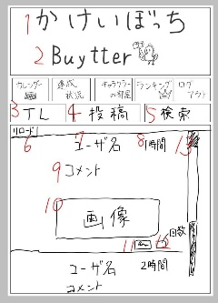

14

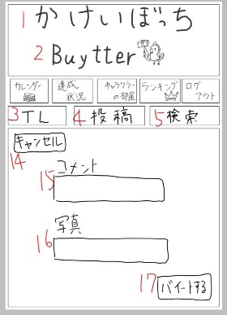
15

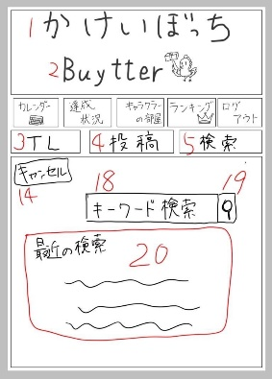
16

17

 | 機能設計

 | 項目定義書

 | No |  | 物理名 | 論理名 |  | 画面型 |  | データ型 | min | max | DBテーブル |  | DBカラム | 備考
 |  | 1 | title | タイトル |  | Image |  |  |  |  |  |  |  | 表示、メニューに戻れる
 |  | 2 | subtitle | サブタイトル |  | Image
 |  | 3 | timeline | タイムライン |  | Image |  |  |  |  |  |  |  | タイムライン画面の表示
 |  | 4 | post | 投稿 |  | Image |  |  |  |  |  |  |  | 投稿画面の表示
 |  | 5 | search | 検索 |  | Image |  |  |  |  |  |  |  | 検索画面の表示
 |  | 6 | tlReload | 4リロード |  | Image |  |  |  |  |  |  |  | 位置固定
 |  | 7 | tlUsername | 4ユーザ名
 |  | 8 | tlTime | 4投稿された時間
 |  | 9 | tlComment | 4投稿された文
 |  | 10 | tlPicture | 4投稿された写真 |  | Image
 |  | 11 | tlStump | 4いいねボタン |  | Image
 |  | 12 | tlStumpNumber | 4いいね件数
 |  | 13 | tlScroll | 4スクロールバー
 |  | 14 | postCansell | 5投稿キャンセルボタン
 |  | 15 | postComment | 5投稿する文 |  | Text
 |  | 16 | postPicture | 5投稿する写真
 |  | 17 | postSubmit | 5投稿ボタン |  | Submit
 |  | 18 | searchCansell | 6検索キャンセルボタン
 |  | 19 | searchBox | 6検索入力 |  | Text
 |  | 20 | searchSubmit | 6検索実行 |  | Submit
 |  | 21 | searchHistory | 6検索履歴
 |  | 22
 |  | 23
 |  | 24
 |  | 25
 |  | 26
 |  | 27
 |  | 28
 |  | 29
 |  | 30
 |  | 31
 |  | 32
 |  | 33
 |  | 34
 |  | 35

⑦
外部設計書 |  |  |  |  | 画面名 |  | 達成状況画面 |  |  |  | 作成者 | 飯島柊香 |  |  | 更新者
 |  |  |  |  | システム名 |  | Web sample |  |  |  | 作成日 | 2023-06-07 |  |  | 更新日
 |  |  |  |  | 備考

 | 画面設計
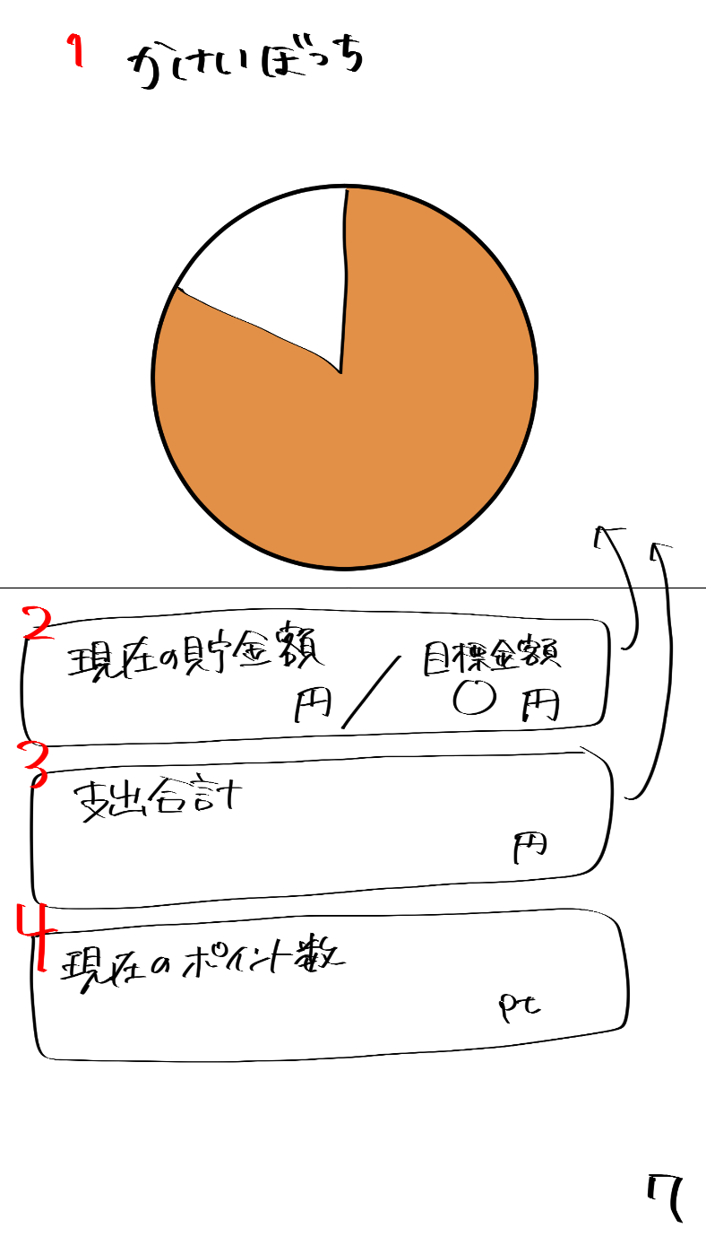
かけいぼっち
現在のポイント数
現在の貯金額
円
目標金額
円
支出合計
円
pt
2
3
4
5

6

 | 機能設計

 | 項目定義書

 | No |  | 物理名 | 論理名 |  | 画面型 |  | データ型 | min | max | DBテーブル |  | DBカラム | 備考
 |  | 1 | title | タイトル |  | Image |  |  |  |  |  |  |  | 表示、メニューに戻れる
 |  | 2 | totalSaving | 貯金額 |  |  |  |  |  |  |  |  |  | 現在の貯金/目標貯金額
 |  | 3 | totalExpence | 支出合計 |  |  |  |  |  |  |  |  |  | 表示
 |  | 4 | nowPoints | 現在のポイント数 |  |  |  |  |  |  |  |  |  | 表示
 | 仮 | 5 | graph | グラフ
 |  | 6
 |  | 7
 |  | 8
 |  | 9
 |  | 10
 |  | 11
 |  | 12
 |  | 13
 |  | 14
 |  | 15
 |  | 16
 |  | 17
 |  | 18
 |  | 19
 |  | 20
 |  | 21
 |  | 22
 |  | 23
 |  | 24
 |  | 25
 |  | 26
 |  | 27
 |  | 28
 |  | 29
 |  | 30
 |  | 31
 |  | 32
 |  | 33

⑨
外部設計書 |  |  |  |  | 画面名 |  | ランキング画面 |  |  |  | 作成者 | 飯島柊香 |  |  | 更新者
 |  |  |  |  | システム名 |  | Web sample |  |  |  | 作成日 | 2023-06-07 |  |  | 更新日
 |  |  |  |  | 備考

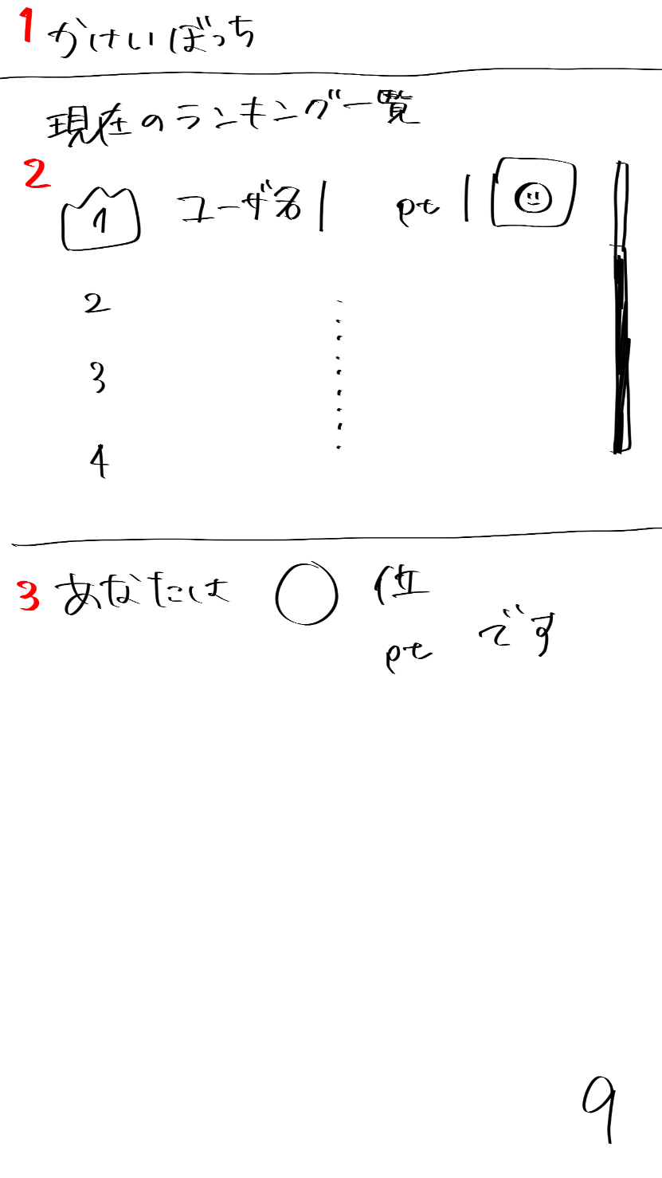
 | 画面設計

かけいぼっち
現在のランキング一覧
ユーザ名 p t
2
3
4
あなたは〇位
〇〇p tです
１
２
９
１

 | 機能設計

 | 項目定義書

 | No |  | 物理名 | 論理名 |  | 画面型 |  | データ型 | min | max | DBテーブル |  | DBカラム | 備考
 |  | 1 | title | タイトル |  | Image |  |  |  |  |  |  |  | 表示、メニューに戻れる
 |  | 2 | ranking | ランキング |  |  |  |  |  |  |  |  |  | スクロール（ユーザ名、ポイント数、キャラクターのアイコン表示）
 |  | 3 | myRank | 自分の順位 |  |  |  |  |  |  |  |  |  | 表示
 |  | 4
 |  | 5
 |  | 6
 |  | 7
 |  | 8
 |  | 9
 |  | 10
 |  | 11
 |  | 12
 |  | 13
 |  | 14
 |  | 15
 |  | 16
 |  | 17
 |  | 18
 |  | 19
 |  | 20
 |  | 21
 |  | 22
 |  | 23
 |  | 24
 |  | 25
 |  | 26
 |  | 27
 |  | 28
 |  | 29
 |  | 30
 |  | 31
 |  | 32
 |  | 33

⑩
外部設計書 |  |  |  |  | 画面名 |  | 目標設定画面 |  |  |  | 作成者 | 飯島柊香 |  |  | 更新者
 |  |  |  |  | システム名 |  | Web sample |  |  |  | 作成日 | 2023-06-07 |  |  | 更新日
 |  |  |  |  | 備考

1
 | 画面設計
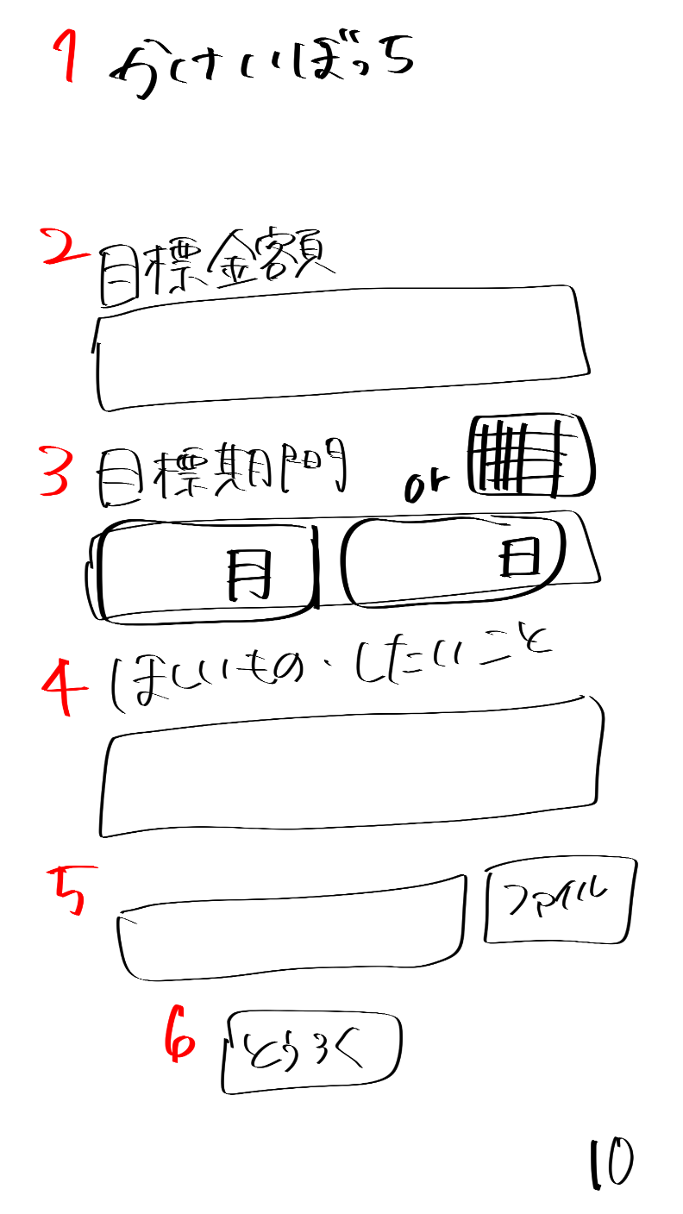
かけいぼっち
目標貯金額
目標貯金額を入力してね
目標期間
ほしいもの・したいこと
貯金の目的を書いてね
ほしいものの画像があれば参照してね
ファイル
とうろく
月
日

2

3

4

5

6

 | 機能設計

 | 項目定義書

 | No |  | 物理名 | 論理名 |  | 画面型 |  | データ型 | min | max | DBテーブル |  | DBカラム | 備考
 |  | 1 | title | タイトル |  | Image |  |  |  |  |  |  |  | 表示、メニューに戻れる
 |  | 2 | savingSetting | 目標設定 |  | Text
 |  | 3 | limitSetting | 目標期間 |  | calendarのやつ |  |  |  |  |  |  |  | 選択のバー表示orカレンダー表示
 |  | 4 | goalSetting | ほしいもの・したいこと |  | Text
 |  | 5 | goalPicture | 欲しいものの画像入力 |  | Text
 |  | 6 | submit | 登録ボタン |  | Submit
 |  | 7
 |  | 8
 |  | 9
 |  | 10
 |  | 11
 |  | 12
 |  | 13
 |  | 14
 |  | 15
 |  | 16
 |  | 17
 |  | 18
 |  | 19
 |  | 20
 |  | 21
 |  | 22
 |  | 23
 |  | 24
 |  | 25
 |  | 26
 |  | 27
 |  | 28
 |  | 29
 |  | 30
 |  | 31
 |  | 32
 |  | 33

⑪
外部設計書 |  |  |  |  | 画面名 |  | 卵誕生画面 |  |  |  | 作成者 | 飯島柊香 |  |  | 更新者
 |  |  |  |  | システム名 |  | Web sample |  |  |  | 作成日 | 2023-06-07 |  |  | 更新日
 |  |  |  |  | 備考

 | 画面設計
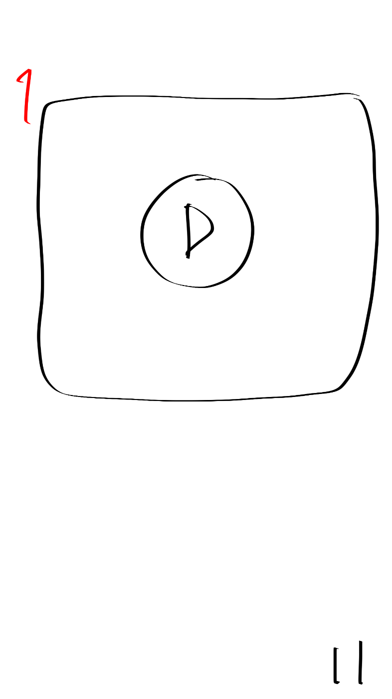
卵誕生動画の差し込み

1

 | 機能設計

 | 項目定義書

 | No |  | 物理名 | 論理名 |  | 画面型 |  | データ型 | min | max | DBテーブル |  | DBカラム | 備考
 |  | 1 | birthdayMovie | 卵誕生動画 |  | movie |  |  |  |  |  |  |  | 動画終わったら自動で画面切り替え
 |  | 2
 |  | 3
 |  | 4
 |  | 5
 |  | 6
 |  | 7
 |  | 8
 |  | 9
 |  | 10
 |  | 11
 |  | 12
 |  | 13
 |  | 14
 |  | 15
 |  | 16
 |  | 17
 |  | 18
 |  | 19
 |  | 20
 |  | 21
 |  | 22
 |  | 23
 |  | 24
 |  | 25
 |  | 26
 |  | 27
 |  | 28
 |  | 29
 |  | 30
 |  | 31
 |  | 32
 |  | 33

⑫
外部設計書 |  |  |  |  | 画面名 |  | 目標達成画面 |  |  |  | 作成者 | 飯島柊香 |  |  | 更新者
 |  |  |  |  | システム名 |  | Web sample |  |  |  | 作成日 | 2023-06-07 |  |  | 更新日
 |  |  |  |  | 備考

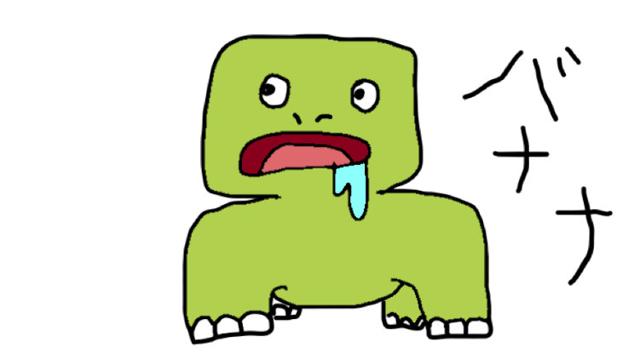
かけいぼっち
目標達成
おめでとう！！
次の目標を決めますか？
はい
いいえ
貯金、できなかったね。。
でも次はがんばろうね。。
1
 | 画面設計
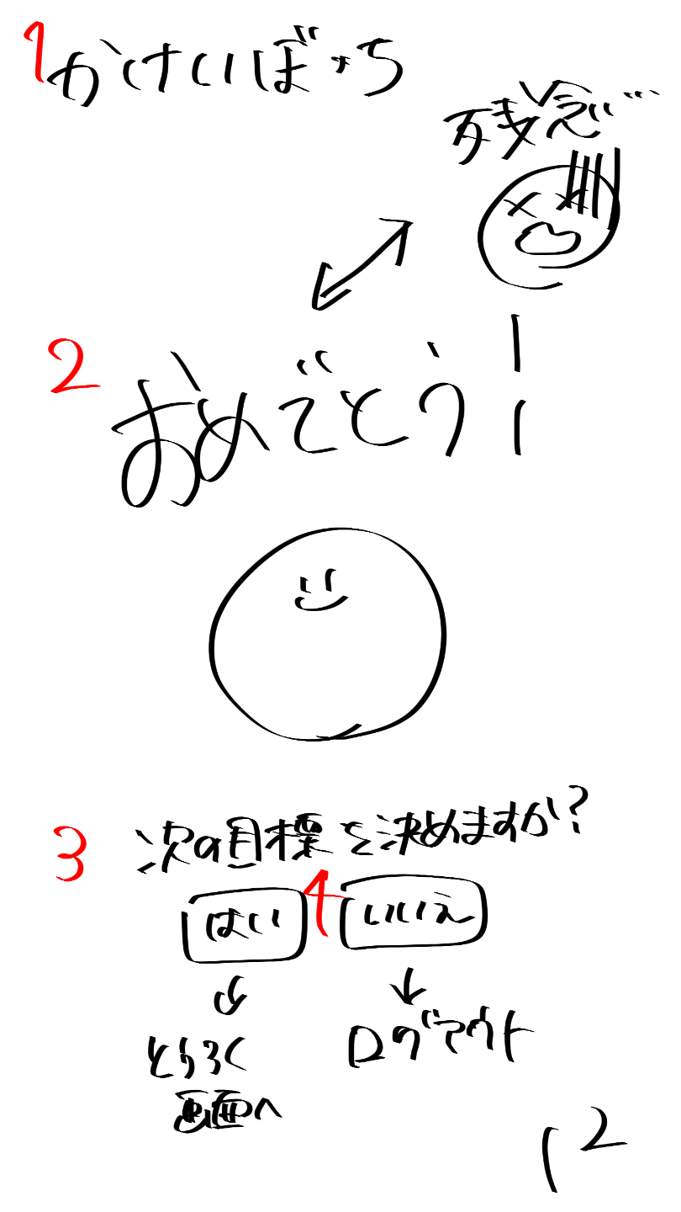

2

3
4

 | 機能設計

 | 項目定義書

 | No |  | 物理名 | 論理名 |  | 画面型 |  | データ型 | min | max | DBテーブル |  | DBカラム | 備考
 |  | 1 | title | タイトル |  | Image |  |  |  |  |  |  |  | 表示、メニューに戻れる
 |  | 2 | result | 結果 |  | Image |  |  |  |  |  |  |  | おめでとうor残念
 |  | 3 | nextSetting | 次回の目標設定 |  | submit |  |  |  |  |  |  |  | はい（登録画面）orいいえ（ログアウト）
 |  | 4
 |  | 5
 |  | 6
 |  | 7
 |  | 8
 |  | 9
 |  | 10
 |  | 11
 |  | 12
 |  | 13
 |  | 14
 |  | 15
 |  | 16
 |  | 17
 |  | 18
 |  | 19
 |  | 20
 |  | 21
 |  | 22
 |  | 23
 |  | 24
 |  | 25
 |  | 26
 |  | 27
 |  | 28
 |  | 29
 |  | 30
 |  | 31
 |  | 32
 |  | 33

共通機能
外部設計書 |  |  |  |  | 画面名 |  | 共通メニューバー |  |  |  | 作成者 | 飯島柊香 |  |  | 更新者
 |  |  |  |  | システム名 |  | Web sample |  |  |  | 作成日 | 2023-06-08 |  |  | 更新日
 |  |  |  |  | 備考

 | 画面設計

投稿

３
４
５
６
１
２
カレンダー
達成状況
投稿
ランキング
ログアウト
キャラクターの部屋

 | 機能設計

 | 項目定義書

 | No |  | 物理名 | 論理名 |  | 画面型 |  | データ型 | min | max | DBテーブル |  | DBカラム | 備考
 |  | 1 | calendar | カレンダー |  | Link |  |  |  |  |  |  |  | 画面移動
 |  | 2 | status | 達成状況 |  | Link |  |  |  |  |  |  |  | 画面移動
 |  | 3 | post | 投稿 |  | Link |  |  |  |  |  |  |  | 画面移動
 |  | 4 | house | キャラクター部屋 |  | Link |  |  |  |  |  |  |  | 画面移動
 |  | 5 | ranking | ランキング |  | Link |  |  |  |  |  |  |  | 画面移動
 |  | 6 | logout | ログアウト |  | Link |  |  |  |  |  |  |  | 画面移動
 |  | 7
 |  | 8
 |  | 9
 |  | 10
 |  | 11
 |  | 12
 |  | 13
 |  | 14
 |  | 15
 |  | 16
 |  | 17
 |  | 18
 |  | 19
 |  | 20
 |  | 21
 |  | 22
 |  | 23
 |  | 24
 |  | 25
 |  | 26
 |  | 27
 |  | 28
 |  | 29
 |  | 30
 |  | 31
 |  | 32
 |  | 33

